RPA 2023 - UFPA
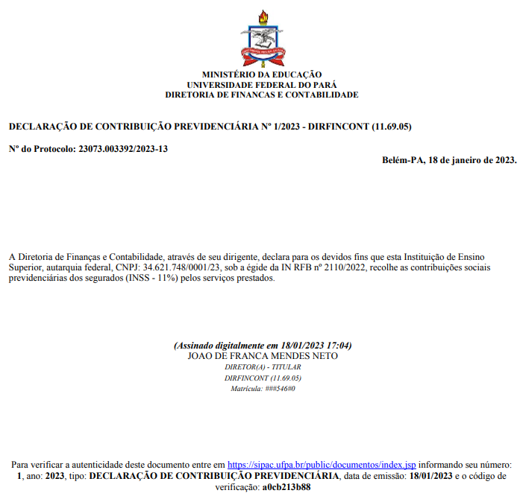
RECIBO PAGAMENTO DE AUTONOMO - 2024

Valor Bruto: | R$ | 1,000.00
Recolhimento de 5% - ISS: | R$ | 50.00
Recolhimento de 11% - INSS: | R$ | 110.00 | Sal. Contrib. Até | R$ | 7,786.02
IRRF: | R$ | - | Base de Cálculo: | R$ | 890.00
LÍQUIDO | R$ | 840.00

Recebi da Universidade Federal do Pará a importância de R$9.000,00 (nove Mil Reais), referente aos serviços de XXXXXXX, para atender (local), no período ....

A plena quitação deste RPA dar-se-á através de emissão de ordem bancárias e recolhimentos no SIAFI.
Belém, de 2024.
IDENTIFICAÇÃO EMITENTE: [Assinatura/Nome do Agente Público] |  |  | IDENTIFICAÇÃO PRESTADOR: [Assinatura/Nome]

NOME COMPLETO |  |  | NOME COMPLETO

Município: | CEP : |  |  | Fone:
RG nº : | CPF : |  |  | Passaporte nº:
NIT nº : | PIS/PASEP n°: |  |  | CBO nº
Banco nº : | Agência nº: |  |  | C/C nº:

